상품제안서
아이리버 무선 블루투스 이어폰 IBT1030BT | 상품코드: F17845

 |  |  |  |  |  |  | 02-412-0044 | www.easy1.co.kr
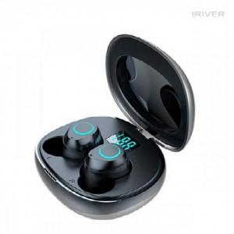

【상세/제작정보】 | 화이트색상 일시품절

【인쇄/포장옵션】 | 레이저 / 포장지포장

【공급단가】 | 수량 | 50~ | 100~ | 500~ | 1,000~ | 2,000~
*VAT별도 | 단가 | 41,720원 | 40,180원 | 38,630원 | 37,090원 | 36,160원

【상품 URL】 | https://dev.easy1.co.kr:443/src/goods_detail.php?gdno=17845

